ER
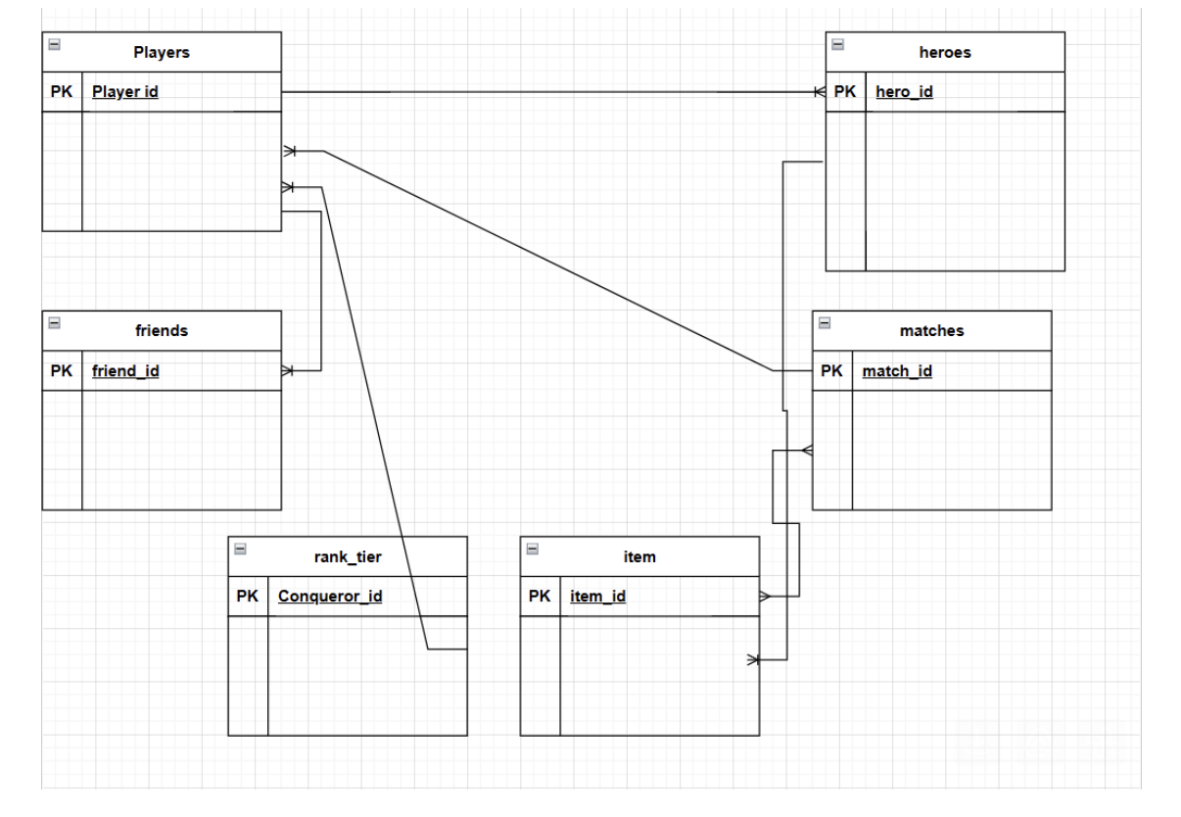
1. players （ 玩家信息表）

 | 字段名 | 描述
 | player_id | 玩家唯一ID
 | username | 玩家昵称
 | rank_tier | 当前排名 | FK
 | join_date | 注册日期
 | winrate | 勝率

2. heroes （ 英雄信息表）

 | 字段名 | 描述
 | hero_id | 英雄唯一ID
 | hero_name | 英雄名称
 | role | 角色类型（如 Assassin, Tank）
 | skin | 英雄造型
 |  | Item_ID

3. matches （ 比赛记录表）

 | 字段名 | 描述
 | match_id | 比赛唯一ID
 | player_id | 玩家ID，外键关联 players
 | hero_id | 使用的英雄ID，外键关联 heroes
 | result | 比赛结果（Victory/Defeat）
 | kills | 击杀数
 | deaths | 死亡数
 | assists | 助攻数
 | match_date | 比赛日期
 | item_id | 裝備唯一ID
 | master_skill | 召喚師技能
 | gold | 金幣
 | damage output | 對英雄傷害
 | damage input | 承受英雄傷害
 | Participation rate | 參團率

4. friends （ 好友关系表（可选））

 | 字段名 | 描述
 | player_id | 玩家ID
 | friend_id | 好友的玩家ID

5. item （ 裝備）

 | 字段名 | 描述
 | item_id | 裝備唯一ID
 | item_name | 裝備名稱
 | item_category | 裝備分類

5.rank （ 排位排名）

 | 字段名 | 描述
 | Conqueror_id | 永恆（前50名玩家)
 | bronze | 排位（青銅）
 | silver | 排位（白銀）
 | gold | 排位（黃金）
 | platinum | 排位（鉑金）
 | diamond | 排位（鑽石）
 | master | 排位（戰場）
 | brilliant legend | 排位（璀璨）
 | conqueror | 排位（永恆）

